Hoja1
FALSE | El rango B4:B23 tiene el siguiente formato condicional:
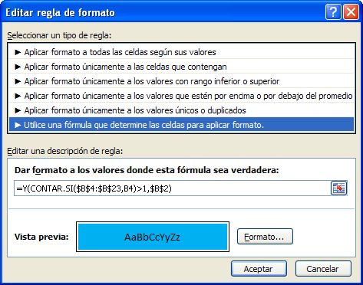
1
2
3
4
5
6
7
8
9
10
11
4
13
14
6
16
17
6
19
20

